Grammer
1. 語末の「沈黙」ルール
フランス語は、単語の最後にある子音を基本読みません。

原則： 最後の子音はムシ（黙字）。

例：Nuit（ニュイ / 夜）、Pas（パ / 〜ない）

例外「CaReFuL」： C, R, F, L の4文字が最後にきた時だけは、しっかり発音します。

C: Sac（サック / 鞄）

R: Jour（ジュール / 一日）

F: Neuf（ヌフ / ９）

L: Ciel（シエル / 空）
2. 魔法の母音「e」のルール
単語の最後にある「e」も、フランス語では読みません。

原則： 最後の「e」は読まない。

例：Informatique（アンフォルマティック / IT・情報科学）

※最後の「e」を読まないことで、その直前にある子音「qu」が強調されて終わります。
3. 母音が並んだ時の「合成」ルール
英語のように「Aはア、エイ、あ…」と迷う必要はありません。並び順で音が決まる固定アルゴリズムです。

au / eau = 「オ」

例：Cadeau（カド / プレゼント）

ai = 「エ」

例：Français（フランセ / フランス語） ※最後の「s」は読まないルールも適用！

ou = 「ウ」

例：Bonjour（ボンジュール）

oi = 「オワ」

例：Moi（モワ / 私）
4. 鼻から抜ける「鼻母音」のルール
フランス語っぽさの正体。**「母音 + n (またはm)」**の組み合わせです。

an / en / on / in = 鼻に抜ける「アン」や「オン」

例：Attention（アタンシオン）

※「ン」をはっきり言わず、ハミングするように鼻から抜くのがコツです。
今日のまとめ（アルゴリズム図解）
[単語を見る] ↓ 1. 最後が「CaReFuL」か？ → NO：最後の子音をカット → YES：最後の子音を読む ↓ 2. 最後に「e」があるか？ → YES：その「e」は読まない ↓ 3. 「ai」「au」「ou」などのペアがあるか？ → 合成ルールに従って発音

èとéの違い

é (鋭いエ) が使われるケース：

単語の最後に来ることが多い。

例：Liberté（リベルテ / 自由）、Café（カフェ）

動詞の過去分詞（完了形）はすべてこれです。

è (深いエ) が使われるケース：

後ろに**「読まない e（e muet）」**が続く音節の前。

例：Père（ペール / 父）、Problème（プロブレム）

※後ろの「e」が読まれないため、その前の「è」を強く長く発音してバランスを取るイメージです。

例えば：

Acheter（アシュテ / 買う：不定詞）

J'achète（ジャシェット / 私は買う：現在形）

「買う」という動詞が変化するとき、後ろが「読まない e」になると、自動的にアクセントが è に切り替わります。 これは、**「発音しやすくするための音の調整（最適化）」**が綴りに反映されているだけなんです。

💡 覚え方のコツ

é (aigu)：右肩上がり。テンションも口角も**「上がる」**（鋭いエ）。

è (grave)：右肩下がり。口を下に**「下げる」**（深いエ）。

動詞の活用
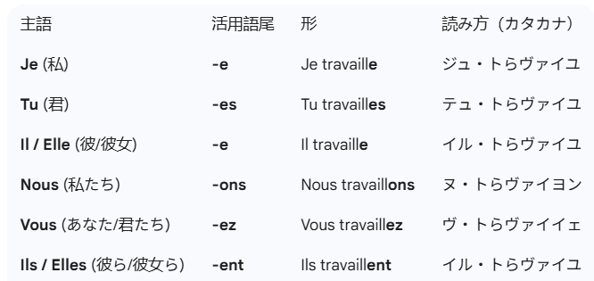

表を見ると分かりますが、Je, Tu, Il, Ils の**4つは、綴りは違うのに発音はすべて同じ（トらヴァイユ）**です！ 特に最後（Ils）の -ent は絶対に読みません。 これはフランス語最大の「初見殺し」仕様ですが、これを知っているだけでリスニングが劇的に楽になります。

すべての動詞は、大きく分けて**「自分に向かう動作（selfが必要）」か「外（対象物）に向かう動作（selfが不要）」**かに分類されます。
① selfが不要な動詞（他動詞・自動詞）

動作が「外」に向かっている、または単なる「状態」を示す場合です。

Manger (食べる)：対象は食べ物。 Je mange une pomme. (私はリンゴを食べる)

Travailler (働く)：対象はなく、自分の状態。 Je travaille. (私は働く)

② selfが必要な動詞（代名動詞）

動作が「自分」に跳ね返ってくる場合です。これを「再帰的」と呼びます。

Se concentrer (集中する)：自分を一点に集める。

Se doucher (シャワーを浴びる)：自分を洗う。

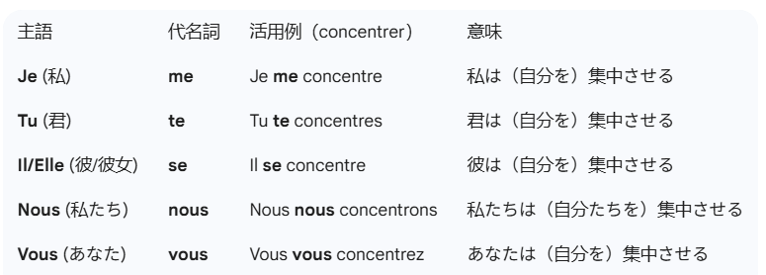

Je m'appelle... （私は〜という名前です）

直訳：私は自分を〜と呼ぶ。 (me が母音の前で m' に変化)

Je me lève. （私は起きる）

直訳：私は自分を（ベッドから）持ち上げる。

Je m'habitue. （私は慣れる）

直訳：私は自分を慣れさせる。カナダの職場に「慣れる」時などに使います。

否定文と「me」の配置ルール
1. 基本の構文（代名動詞の否定）

「私は集中しない」と言いたい場合、ne と pas は 「me + 動詞」をセットで挟み込みます。

[主語] + ne + [me/te/se] + [動詞] + pas

肯定文： Je me concentre. （私は集中する）

否定文： Je ne me concentre pas. （私は集中しない）

例）"Je ne peux pas me concentrer à cause du bruit."
騒音のせいで、私は集中することができない。

à cause de ... = 「〜のせいで / 〜が原因で」

à : 〜において（方向・場所・状態を示すトリガー）

cause : 原因（英語の cause と同じ）

de : 〜の（所有や起源を示す）

男性名詞と女性名詞
単語の末尾が以下の綴りの場合、かなりの高確率（80〜90%以上）で女性名詞です。

語尾 (Suffix) | 例 | 意味
-tion / -sion | Solution, Decision | 解決策、決定
-té | Priorité, Liberté | 優先事項、自由
-ence / -ance | Expérience, Confiance | 経験、信頼
-ette | Bicyclette, Cassette | 自転車、カセット
-ière | Boulangière, Sorcière | パン屋、魔

以下のような語尾は男性名詞の定番です。

語尾 (Suffix) | 例 | 意味
-ment | Document, Portement | 資料、振る舞い
-age | Message, Passage | メッセージ、通路
-isme | Mecanisme, Optimisme | メカニズム、楽観主義
-al | Journal, Capital | 新聞、資本
-oir | Devoir, Couloir | 宿題、廊下

過去形
多くの動詞（〜erで終わるもの）は、最後を 「エ」 という音に変えるだけで過去形になります。

Travailler（働く） → J'ai travaillé. （ジェ・トらヴァイイェ / 働いた）

Regarder（見る） → J'ai regardé. （ジェ・るガるデ / 見た）

Manger（食べる） → J'ai mangé. （ジェ・マンジェ / 食べた）

Écouter（聴く） → J'ai écouté. （ジェ・クテ / 聴いた）

未来形
フランス語の未来の表現には、英語の "be going to" に近い**「近接未来」と、"will" に近い「単純未来」**の2種類があります。

午後ののんびりした時間に、Excelやメモ帳の端っこで練習するのにぴったりな、それぞれの形を整理しました。

1. 近接未来（すぐにすること、予定）

「〜するつもり」「〜しに行く」というニュアンスです。

作り方： allerの現在活用 + 動詞の原形（不定詞）

例： * Je vais étudier.（私は勉強するつもりです）

Je vais boire un café.（私はコーヒーを飲むつもりです）

職場での擬態ポイント:

「明日の予定（Schedule）」というタイトルのExcelシートを作り、この形で自分の午後の予定を書いてみてください。外からは完璧なスケジュール管理に見えます。

2. 単純未来（いつかすること、意志）

「（いつか）〜するだろう」「〜するぞ」という、より遠い未来や強い意志を表します。

作り方： 動詞の原形（不定詞） + 未来の語尾

語尾の変化（どの動詞も共通！）：

Je ... -ai

Tu ... -as

Il/Elle ... -a

Nous ... -ons

Vous ... -ez

Ils/Elles ... -ont

例（動詞 étudier：勉強する）：

J'étudierai.（私は勉強するだろう）

Tu étudieras.（君は勉強するだろう）

練習に使える「不規則な形」の代表

未来形になると、語幹（前の方）の形が少し変わる超重要動詞がいくつかあります。これらはExcelのVLOOKUP関数を作る練習台に最適です。

動詞 | 未来の語幹 | Jeの場合の未来形 | 意味
être | ser- | Je serai | 〜になるだろう
avoir | aur- | J'aurai | 持つだろう
aller | ir- | J'irai | 行くだろう
faire | fer- | Je ferai | するだろう

